1.IDENTIFICACION
INFORMACIÓN GENERAL |  | INFORMACIÓN DEL ESTUDIO RESPECTIVO
 |  | NODO NÚMERO |  |  |  |  | 39068
 |  | INFORME NÚMERO |  |  |  |  | 1678
CONTRATISTA | UNIÓN TEMPORAL MOVILIDAD 2014 | ORDEN DE TRABAJO No. |  |  |  |  | PROGRAMACION BASICA
 |  | FECHA DE LA ORDEN DE TRABAJO |  |  |  |  | -
 |  | FECHA DE LA TOMA DE INFORMACIÓN |  |  |  |  | 090914
 |  | DÌA DE LA SEMANA
OBJETO DEL CONTRATO | REALIZAR LA TOMA DE INFORMACIÓN DE CAMPO, COMO INSUMO DEL PROGRAMA DE MONITOREO, SEGUIMIENTO Y PLANEACIÓN DEL TRÁNSITO Y EL TRANSPORTE DE BOGOTA D.C | TIPO DE ESTUDIO |  |  |  |  | VOLÚMENES POR TIPO DE VEHÍCULO DISCRIMINANDO CAMIONES
 |  | NOMBRE DEL ARCHIVO |  |  |  |  | 39068_AK_80_X_AC_55_S_140909_VOL.xlsx
 |  | CÓDIGO DEL ESTUDIO |  |  |  |  | VOL
 |  | LUGAR DE LA TOMA DE INFORMACIÓN
NÚMERO DE CONTRATO | 2072-2013 | COORDENADA X |  |  |  |  | LONGITUD
 |  | COORDENADA Y |  |  |  |  | LATITUD

FECHA DE INICIO DEL CONTRATO | 22-01-2014 | PROFESIONALES RESPONSABLES
 |  | CONSULTOR (DIRECTOR) |  |  |  |  | ING. MSC. SANDRA LUCIA NAVAS TEQUIA
 |  | CONSULTOR (COORDINADOR GENERAL) |  |  |  |  | ING. MSC. LUIS FERNANDO RUBIANO BARRERO
INTERVENTORÍA | UNIVERSIDAD NACIONAL DE COLOMBIA | CONSULTOR (EXPERTO EN TRÁNSITO Y TRANSPORTE) |  |  |  |  | ING. ESP. DIANA PAOLA PARADA
 |  | CONSULTOR (ING ANÀLISIS) |  |  |  |  | ING. JUAN MANUEL VILLAMARÍN
 |  | INTERVENTORÍA (DIRECTOR) |  |  |  |  | ING. MSC. ARTURO ZARATE
 |  | INTERVENTORÍA (ESPECIALISTA) |  |  |  |  | ING. MSC. WILLIAM CASTRO
 |  | INTERVENTORÍA (RESIDENTE) |  |  |  |  | ING. JOSÉ EDWIN TORRES
OBJETO DEL CONTRATO | INTERVENTORÍA TÉCNICA, ADMINISTRATIVA Y FINANCIERA PARA LA TOMA DE INFORMACIÓN DE CAMPO COMO INSUMO DEL PROGRAMA DE MONITOREO, SEGUIMIENTO Y PLANEACIÓN DEL TRÁNSITO Y TRANSPORTE DE BOGOTÁ D.C. | SUPERVISOR SECRETARIA MOVILIDAD |  |  |  |  | ING. FABIAN GONZALEZ

 |  | VERSIONES DEL ESTUDIO
 |  | NÚMERO |  | FECHA | OBSERVACIONES
NÚMERO DE CONTRATO | 2072-2013 | Versión 0 |  | 22/09/2014
 |  | Versión 1
 |  | Versión 2
FECHA DE INICIO DEL CONTRATO | 21-01-2014 | Versión 3

 |  | DESCRIPCIÓN DE LA TOMA DE INFORMACIÓN
 |  | TIPO DE VEHÍCULO | FACTOR DE EQUIVALENCIA | MOVIMIENTOS AFORADOS |  |  | No. DE PERÍODOS | HORA
ESQUEMA |  |  |  | ACCESO | LENTA | RÁPIDA | HORARIO DEL PERÍODO No. 1 | 22:00-06:00
 |  | L | 1 | NORTE | 1 |  | HORARIO DEL PERÍODO No. 2 | 06:00-14:00
 |  | C | 2 | SUR | 2 |  | HORARIO DEL PERÍODO No. 3 | 14:00-22:00
 |  |  |  | OCCIDENTE | 3 |  | No. DE HORAS TOMADAS | 24
 |  | BT | 2 | ORIENTE | 4 |  | HORARIO DE LA TOMA DE INFORMACIÓN | 22:00-22:00
 |  | B | 2 |  |  |  | No. DE EQUIPOS UTILIZADOS | 8
 |  |  |  | OBSERVACIONES DE LA TOMA DE INFORMACIÒN
 |  | AL | 2 | OBSERVACION |  |  |  |  | ACCESO
 |  | AT | 2.5 | DESDE LAS 15:45 HASTA LAS 16:35 SE PRESENTA CONGESTIÓN POR CHOQUE VEHICULAR |  |  |  |  | NORTE
 |  | BA | 2.5 | A LAS 00:45 PASA UN GRUPO DE CAMIONES DE BASURA C3 |  |  |  |  | SUR
 |  | ESP | 2 | SE PRESENTA CONGESTIÓN VEHICULAR |  |  |  |  | SUR
 |  | INT | 2
 |  | C2P | 2.5
 |  | C2G | 2.5
 |  | C3 | 2.5
 |  | C4 | 2.5
 |  | C5 | 2.5
 |  | C6 | 2.5
 |  | >C6 | 2.5
 |  | M | 0.5
 |  | BIC | 0.3

 |  | ANALISIS PUNTUAL
 |  | LA INTERSECCIÓN DE LA AVENIDA CALLE 55 SUR (AVENIDA PRIMERO DE MAYO) CON CARRERA 80 (AVENIDA DAGOBERTO MEJÍA) SE ENCUENTRA UBICADA EN EL SUROESTE DE LA CIUDAD EN LA LOCALIDAD DE KENNEDY. LA AVENIDA PRIMERO DE MAYO ESTÁ CONFORMADA AL COSTADO ESTE POR DOS CALZADAS, UNA POR SENTIDO DE TRES CARRILES CADA UNA PARA TRÁFICO MIXTO (INCLUYE TPC), PERMITIENDO LA CIRCULACIÓN EN SENTIDO ESTE-OESTE Y VICEVERSA; AL COSTADO OESTE SE COMPONE DE UNA CALZADA DE DOS CARRILES CON SENTIDO ÚNICO DE CIRCULACIÓN OESTE-ESTE. LA AVENIDA CARRERA 80 ESTÁ COMPUESTA DE DOS CALZADAS UNA POR SENTIDO PARA TRÁFICO MIXTO (INCLUYE TPC), CADA CALZADA CUENTA CON DOS CARRILES, Y OPERA EN SENTIDO NORTE-SUR Y VICEVERSA. EL VOLUMEN TOTAL AFORADO DURANTE EL DÍA MARTES 09 DE SEPTIEMBRE DEL 2014 FUE DE 89.751 VEHÍCULOS MIXTOS, COMPUESTOS DE LA SIGUIENTE MANERA: EL 41,4% CORRESPONDEN A VEHÍCULOS LIVIANOS, EL 27,3% MOTOS, EL 19,6% A TRANSPORTE PÚBLICO COLECTIVO (COLECTIVOS, BUSETA / BUSETON, BUSES) Y EL 7,0% A VEHÍCULOS DE CARGA. LOS PERÍODOS DE MÁXIMA DEMANDA SE PRESENTAN ENTRE LAS 17:30-18:30 Y 06:15-07:15 HORAS. LA HORA PICO TOTAL DE LA INTERSECCIÓN SE REGISTRA ENTRE LAS 17:30-18:30 HORAS, PERIODO EN EL QUE SE MOVILIZA UN TOTAL DE 6.327 VEHÍCULOS MIXTOS, DE LOS CUALES EL 38,1% CORRESPONDE A MOTOS, EL 32,4% VEHÍCULOS LIVIANOS, EL 14,3% A TRANSPORTE PÚBLICO COLECTIVO, EL 10,8% A BICICLETAS Y FINALMENTE EL TRANSPORTE DE CARGA CON UNA PARTICIPACIÓN DEL 4,3%.

 |  | REGISTRO FOTOGRÁFICO
 |  | 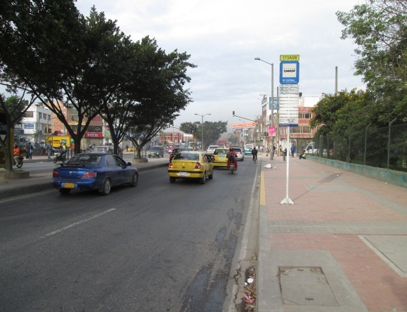 |  |  |  |  | 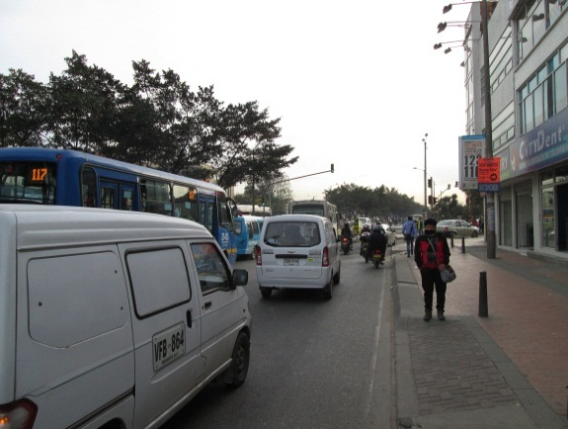

 |  | ACCESO NORTE |  |  |  |  | ACCESO SUR

 |  | 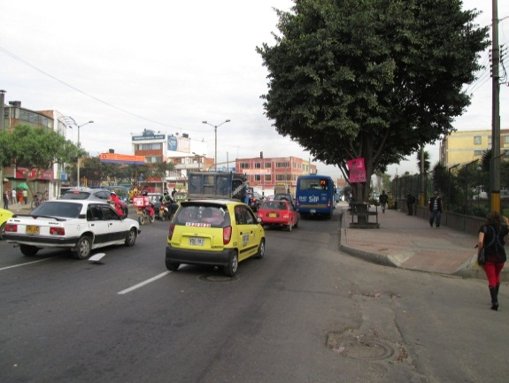 |  |  |  |  | 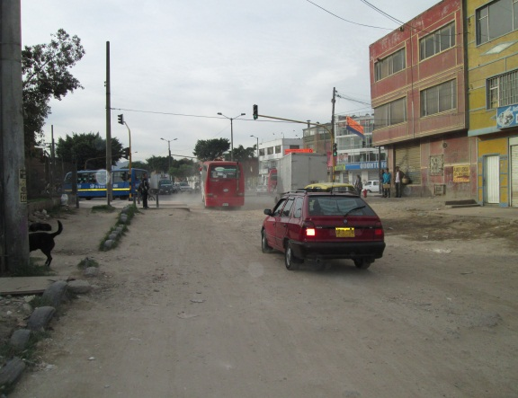

 |  | ACCESO OCCIDENTE |  |  |  |  | ACCESO ORIENTE

